상품제안서
바블로브 보온보냉 316스텐텀블러450ML | 상품코드: S39352

 |  |  |  |  |  |  | 02-713-8555 | www.synergygift.co.kr
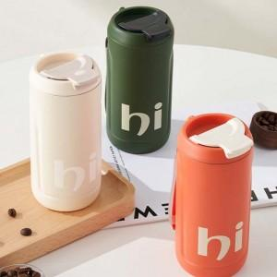 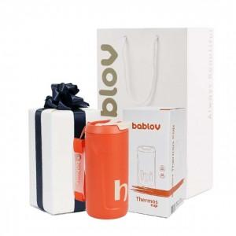 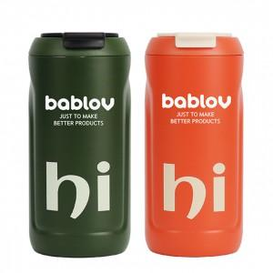

【상세/제작정보】 | "바블로브 텀블러는 안전하고 내구성이 뛰어난 고품질 식품등급 재료만을 사용합니다.<br>타 브랜드의 304텀블러와는 차별화된 첫 사용전 연마제 제거 작업이 필요 없는 고급 스테인레스입니다." <br>

【인쇄/포장옵션】 | 실크 / 포장지포장

【공급단가】 | 수량 | 50~ | 100~ | 500~ | 1,000~ | 3,000~
*VAT별도 | 단가 | 21,870원 | 21,350원 | 20,470원 | 19,950원 | 19,420원

【상품 URL】 | https://www.synergygift.co.kr:443/src/goods_detail.php?gdno=39352

